변경사항 정리
변경 전 | 변경 후
사용자 관광지 혼잡도 데이터 조회. | 사유 : 관광지 혼잡도의 과거 데이터는 현재 찾기 어려움.
 | 따라서, 평균 혼잡도 계산은 두 가지 대안을 통해 진행함.
관광지 혼잡도 데이터를 조사한 후 분석한다. | 1. 관광지 주변 지하철 하차 데이터.
관광지 별 평균 혼잡도 데이터를 시각화하여 사용자에게 제시한다. | 2. 실시간 혼잡도 데이터를 일주일 이상 수집 후, 요일별로 평균을 계산하여 평균 혼잡도 제공.
 | (이 경우, 이름을 "저번주 혼잡도" 등으로 변경도 고려할 수 있음.)
사용자 마이페이지에 방문한 관광지 히스토리 기록 | 사유 : 사용자가 관광지를 방문했는지 확인 불가(gps 자료 미수집)

사용자가 계획한 관광지를 방문하면, 방문을 확인한 뒤, 관광지 히스토리에 저장함. | 방문한 관광지 히스토리가 아닌, 관광지 즐겨찾기 기능으로 변경
이후 설문조사를 하여 해당 관광지에 대한 추천이 정확했는지, 혼잡도는 어땠는지 등을 조사함. | 사용자가 관광지를 추천받고 조회하면, 해당 페이지에 즐겨찾기 버튼을 눌러 마이페이지에 저장할 수 있음.
 | 해당 페이지 이름은 "내가 저장한 관광지" 임.
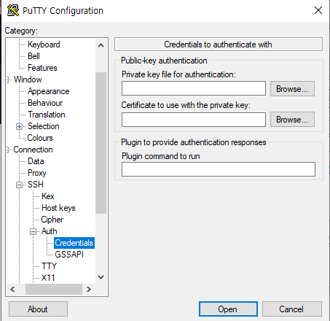
 | 사용자가 저장한 관광지 리스트를 조회한 후, 특정 관광지를 클릭하면 해당 관광지 페이지로 리다이렉션함.
Putty 설치해서 쓰실분들 나누어준 pdf 파일 12페이지 4번은 버전이 바뀌어서 Auth 메뉴에 Credentials로 위치가 바뀌었으니 참고하세요

서울 실시간 도시데이터로 분류된 113개 모든 장소 포함 | 서울 인구밀집지역은 서비스 제공 범위에서 제외.
구글, 네이버 리뷰를 사용해서 keyword, 요약 등 텍스트 추출 | 리뷰가 없는 장소는 naver search api를 이용하여 얻은 검색 결과를 데이터로 삼고 keyword 및 요약 텍스트 추출
관광지 실시간 혼잡도 데이터 수집 | AWS를 이용하여 7월 17일(목표)부터 한 시간 단위로 수집.

서비스 형태 및 내용 변경 설문조사 항목을 만들기 위해, 관광지를 분류. 관광지 분류 기준 및 항목들을 만들기 위해 머신러닝 사용. 나온 기준들로 관광지 필터링하여 사용자에게 제공하고, 정보 제공 | 서비스 형태 및 내용 변경 사용자에게 맞는 관광지 추천. 지역구, 군 단위 추천 및 해당 구, 군에 있는 관광지 소개. 여행자 통계 활용. 지역단위 방문자 데이터 분석 가능.

